Feuil1
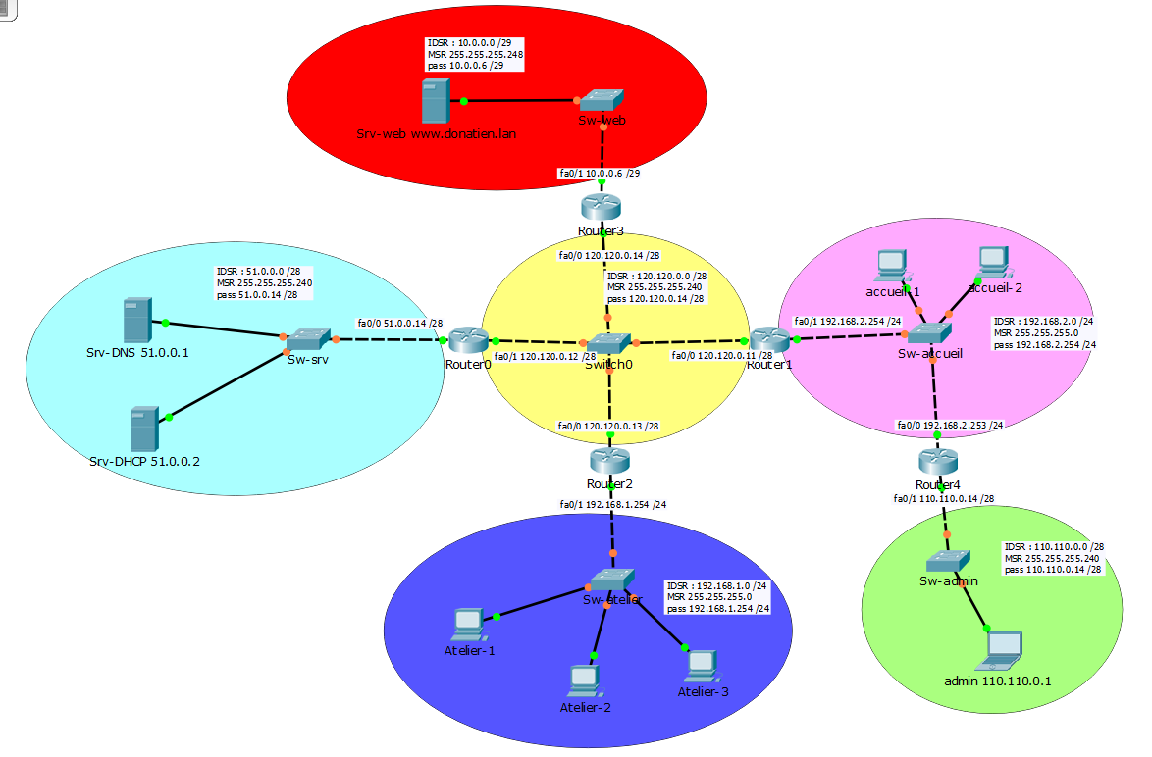

Router 0 |  |  |  |  | Router 1
Type | IDSR | CIDR | Interface | Passerelle | Type | IDSR | CIDR | Interface | Passerelle
connectée | 51.0.0.0 | /28 | fa0/0 | 51.0.0.14 | statique | 51.0.0.0 | /28 | fa0/0 | 120.120.0.12
connectée | 120.120.0.0 | /28 | fa0/1 | 120.120.0.12 | connectée | 120.120.0.0 | /28 | fa0/0 | 120.120.0.11
statique | 10.0.0.0 | /29 | fa0/1 | 120.120.0.14 | statique | 10.0.0.0 | /29 | fa0/0 | 120.120.0.14
statique | 192.168.1.0 | /24 | fa0/1 | 120.120.0.13 | statique | 192.168.1.0 | /24 | fa0/0 | 120.120.0.13
statique | 192.168.2.0 | /24 | fa0/1 | 120.120.0.11 | connectée | 192.168.2.0 | /24 | fa0/1 | 192.168.2.254
statique | 110.110.0.0 | /28 | fa0/1 | 120.120.0.11 | statique | 110.110.0.0 | /28 | fa0/1 | 192.168.2.253

Router 2 |  |  |  |  | Router 3
Type | IDSR | CIDR | Interface | Passerelle | Type | IDSR | CIDR | Interface | Passerelle
statique | 51.0.0.0 | /28 | fa0/0 | 120.120.0.12 | statique | 51.0.0.0 | /28 | fa0/0 | 120.120.0.12
connectée | 120.120.0.0 | /28 | fa0/0 | 120.120.0.13 | connectée | 120.120.0.0 | /28 | fa0/0 | 120.120.0.14
statique | 10.0.0.0 | /29 | fa0/0 | 120.120.0.14 | connectée | 10.0.0.0 | /29 | fa0/1 | 10.0.0.6
connectée | 192.168.1.0 | /24 | fa0/1 | 192.168.1.254 | statique | 192.168.1.0 | /24 | fa0/0 | 120.120.0.13
statique | 192.168.2.0 | /24 | fa0/0 | 120.120.0.11 | statique | 192.168.2.0 | /24 | fa0/0 | 120.120.0.11
statique | 110.110.0.0 | /28 | fa0/0 | 120.120.0.11 | statique | 110.110.0.0 | /28 | fa0/0 | 120.120.0.11

Router 4
Type | IDSR | CIDR | Interface | Passerelle
statique | 51.0.0.0 | /28 | fa0/0 | 192.168.2.254
statique | 120.120.0.0 | /28 | fa0/0 | 192.168.2.254
statique | 10.0.0.0 | /29 | fa0/0 | 192.168.2.254
statique | 192.168.1.0 | /24 | fa0/0 | 192.168.2.254
connectée | 192.168.2.0 | /24 | fa0/0 | 192.168.2.253
connectée | 110.110.0.0 | /28 | fa0/1 | 110.110.0.14

